介绍
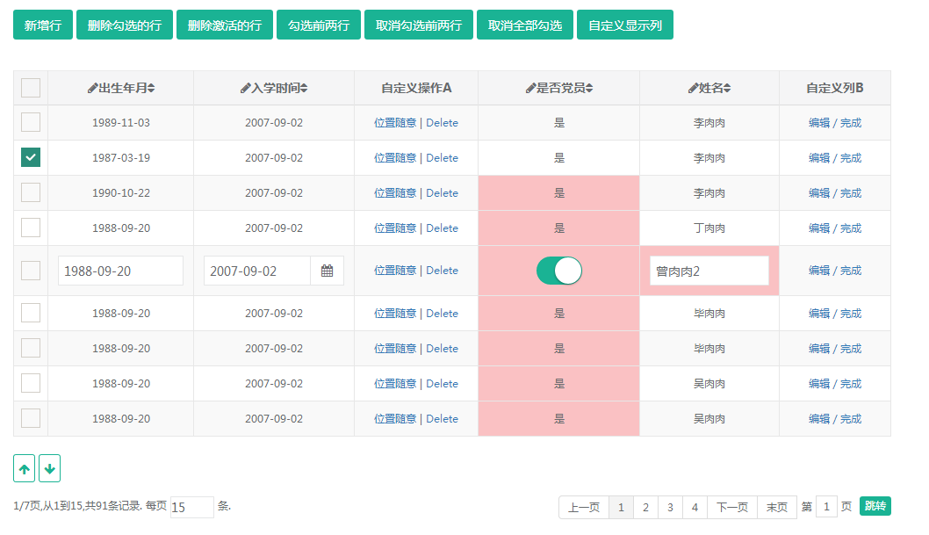
基本功能描述 | 使用示例：
支持展示数据：设置数据集或静态数据两种方式 | var ds = Page.create("dataSet", { $id: 'sampleGridDataSet', fetchUrl: 'simpleGrid.demo.json', syncUrl: '', model:{mainAlias:'ds1'} }); var metaData = metaData; simpleGrid = Page.create("simpleGrid", { $parentId: 'simpleGrid', idField:"wid", $id:"simpleGrid", showCheckbox:true, showIndex:false, usePager:true, width:"1000px", showPageBeforeAfterCount:4, defaultAlign:"center", //defaultTitleAlign:"center", canSort:true, canSortOpColumn:true, multiSort:false,//复合排序 canMoveDataUpandDown:true, //multiCheck:false, //allChecked:false, dataSetId: ds.getId(), mouseoverToActive:true, //canCustomCols:true, //metaDataObj:metaData, fixedCols:['name','birthDate'], //isMerge:true, editComps:[], columns:[ {title:"出生年月",dataField:"birthDate",orderType:"desc",xtype:"input",hidden:false,width:"380px", titleAlign:"center",textAlign:"center"}, {title:"入学时间",dataField:"rxDate",xtype:"datepicker",width:"380px", titleAlign:"center",textAlign:"center"}, {title:"是否党员",dataField:"isParty",xtype:"switch",showDisplay:true,width:"380px", titleAlign:"center",textAlign:"center",isOpColumn:true}, {title:"备注",dataField:"notes",hidden:true,sortDisabled:true,width:"380px", titleAlign:"center"}, {title:"姓名",dataField:"name",orderType:"asc",disabledEdit:false,width:"380px", titleAlign:"center"} ], /* data: [ { "wid":"001", "name": "李肉肉",
支持数据分页
支持数据自动合并
支持展示列隐藏、自定义显示
支持自定义操作列且位置随意指定
支持自动根据列排序：单条件和复合排序
支持行编辑：整行编辑与单属性编辑
提供样式控制类配置：如标题不可换行，每列宽度、行高、对齐方式等
提供全选快捷方式，并可控制是否支持多选，默认全选中等
提供行排序快捷方式
提供方法覆盖组件默认的排序、行编辑处理方法
提供前后事件，干预默认功能，如设置数据前后事件、翻页前后事件等
……

最终效果

